Sveikatos 02.01.16
VŠĮ KĖDAINIŲ PIRMINĖS SVEIKATOS PRIEŽIŪROS CENTRAS

PIRMINĖS ASMENS SVEIKATOS PRIEŽIŪROS PRIEINAMUMO UŽTIKRINIMO KĖDAINIŲ RAJ. PERNARAVOS SENIŪNIJOS LANGAKIŲ KAIMO GYVENTOJAMS PROGRAMOS PARAIŠKA

I SKYRIUS
BENDROSIOS NUOSTATOS

1. Pirminės asmens sveikatos priežiūros prieinamumo užtikrinimo Kėdainių raj. Pernaravos seniūnijos Langakių kaimo gyventojams programa (toliau – Programa) parengta, vadovaujantis Kėdainių rajono savivaldybės strateginio plėtros plano iki 2030 metų, II prioriteto „Aukšta gyvenimo kokybė socialiai atsakingame rajone“ 2.3. tikslo „Gyventojų sveikatos išsaugojimas ir stiprinimas“ 2.3.1. uždavinio „Modernizuoti ir optimizuoti sveikatos priežiūros įstaigų infrastruktūrą“ 2.3.1.1. priemone „Skatinti atnaujinti ir (arba) plėsti Kėdainių rajono savivaldybės asmens ir visuomenės sveikatos priežiūros įstaigų vidaus ir išorės infrastruktūrą“ ir 2.3.1.2. priemone „Skatinti atnaujinti ir (arba) plėsti Kėdainių rajono savivaldybės asmens ir visuomenės sveikatos priežiūros įstaigų medicininę įrangą, materialinę aplinką“, taip pat atitinka 2.3.2. uždavinio „Siekti gyventojų sveikatos išsaugojimo, gerinant sveikatos priežiūros paslaugų kokybę ir prieinamumą“ 2.3.2.1. priemonę „Gerinti sveikatos priežiūros paslaugas, diegti naujas bei didinti jų prieinamumą Kėdainių rajone“.
2. Programa parengta, atsižvelgiant į Kėdainių raj. savivaldybės tarybos 2021 m. rugpjūčio 27 d. posėdžio sprendimo Nr. TS-201 „Dėl Kėdainių rajono savivaldybės tarybos 2021 m. vasario 26 d. sprendimo Nr. TS-26 „Dėl Kėdainių rajono savivaldybės 2021 metų biudžeto tvirtinimo“ pakeitimo“ 35.14.4. p. „Įrengti medicinos punktą Langakių kaime“.

II SKYRIUS
SITUACIJOS ANALIZĖ

3. Sveikatos netolygumų mažinimo Lietuvoje 2014–2023 m. veiksmų plane, aptariant sveikatos priežiūros prieinamumo ir kokybės skirtumus teritoriniu aspektu, nurodoma, kad skirtingas sveikatos paslaugų prieinamumas ir dėl įvairių priežasčių ribota galimybė pasinaudoti sveikatos priežiūros paslaugomis gali lemti kai kurių gyventojų grupių sveikatos netolygumų didėjimą. Sveikatos priežiūros paslaugų prieinamumas suprantamas kaip tam tikros teritorijos gyventojų realizuota galimybė gauti jiems reikiamas gydymo ar slaugymo paslaugas. Dažnai prieinamumas neatsiejamas nuo paslaugų kokybės.
4. Lietuvos sveikatos 2014–2025 metų programoje nurodoma, jog būtina plėtoti sveikatos infrastuktūrą ir gerinti sveikatos priežiūros paslaugų kokybę, saugą, prieinamumą ir į pacientą orientuotą sveikatos priežiūrą, sudarant galimybes gauti kokybiškas paslaugas arčiau gyvenamosios vietos.
5. Kėdainių PSPC taip pat įgyvendina Europos Sąjungos finansuojamus projektus – didina darbuotojų kompetenciją, plečia paslaugų asortimentą. Nors visi atliekami darbai sudaro galimybes tenkinti gyventojų pirminės sveikatos priežiūros poreikius, tačiau turimos lėšos neužtikrina efektyviai dirbančios organizacijos statuso, ypač trūksta lėšų ambulatorijų ir kaimo medicinos punktų išlaikymui, atnaujinimui, medicinos įrangos / inventoriaus / priemonių įsigijimui, važinėjančių gydytojų transporto išlaidų kompensavimui.
6. Langakių kaimas užima teritoriją Kėdainių rajono pakraštyje ir gyventojai Pernaravos seniūnijos centre esančią Pernaravos ambulatoriją gali pasiekti tik automobiliais. Susisiekimo autobusu nėra. Langakių medicinos punkte dirba bendruomenės slaugytoja.
7. Langakių medicinos punkte pirminės asmens sveikatos priežiūros paslaugos teikiamos VšĮ Kėdainių pirminės sveikatos priežiūros centro (PSPC) pacientams. Langakių medicinos punkto teritorijoje gyvenančių asmenų skaičius 2021 m. duomenimis buvo 328[1], pacientų apsilankymų skaičius 2020 – 2021 m. ženkliai išaugo, didėja slaugytojo atliktų procedūrų skaičius, tuo pačiu šiek tiek mažėja slaugytojų vizitų į namus skaičius (1 lentelė).
1 lentelė
Pirminės asmens sveikatos priežiūros paslaugų teikimo Langakių medicinos punkte rodikliai 2020–2021 m.

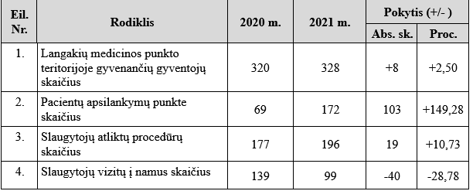

8. Iki 2021 m. gegužės mėn. patalpas Langakių medicinos punktui Kėdainių PSPC nuomojo iš privataus asmens. 2021 m. pabaigoje Langakiuose buvo pastatytas ir sumontuotas modulinis namelis, kuriame 2022-08-01 atidarytas Langakių medicinos punktas. Tinkamam medicinos punkto funkcionavimui būtina įsigyti reikalingus baldus bei įrangą.

III SKYRIUS
TIKSLAS

9. Užtikrinti pirminės asmens sveikatos priežiūros paslaugų prieinamumą Kėdainių rajono Langakių medicinos punkto teritorijoje gyvenantiems asmenims

IV SKYRIUS
UŽDAVINIAI

10. Išlaikyti/garantuoti saugias bei higieninius reikalavimus atitinkančias Langakių medicinos punkto slaugytojo darbo sąlygas.
11. Atnaujinti/aprūpinti darbo vietą trūkstama / būtina buitine ir medicinine įranga.

V SKYRIUS
ATSAKINGAS VYKDYTOJAS

12. VšĮ Kėdainių PSPC direktorė Joana Kleivienė.

VI SKYRIUS
LĖŠŲ POREIKIS

13. Pirminės asmens sveikatos priežiūros prieinamumo užtikrinimo Kėdainių raj. Pernaravos seniūnijos Langakių kaimo gyventojams programai 2022 m. įgyvendinti reikalingų lėšų poreikis iš Kėdainių rajono savivaldybės biudžeto lėšų – 8 300 Eur (2 lentelė):
2 lentelė
Programos biudžetas
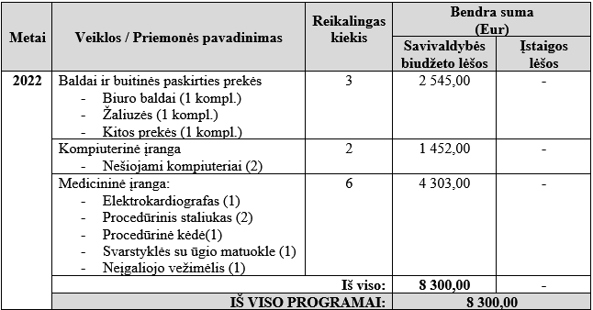

VII SKYRIUS
VERTINIMO KRITERIJAI

14. Langakių medicinos punkto teritorijoje gyvenančių gyventojų, kuriems suteiktos reikalingos pirminės asmens sveikatos priežiūros (taip pat ir profilaktinio darbo) paslaugos, skaičius.
15. Atnaujinta / įsigyta trūkstama / būtina įranga, skaičius (kompl.).

VIII SKYRIUS
NUMATOMI PROGRAMOS REZULTATAI

16. Pagal poreikį bus atnaujinta Langakių medicinos punkto įranga, įsigytas trūkstamas medicinos inventorius, kas įgalins teikti šiuolaikinius reikalavimus atitinkančias pirminės asmens sveikatos paslaugas kaimo gyventojams.
17. Padidės pirminės asmens sveikatos priežiūros paslaugų prieinamumas Langakių kaimo teritorijoje gyvenantiems gyventojams.

[1] Viešosios įstaigos Kėdainių pirminės sveikatos priežiūros centro 2021 metų veiklos ataskaita (PRITARTA Kėdainių rajono savivaldybės tarybos 2022 m. balandžio 15 d. sprendimu Nr. TS-101)

SUDERINTA VšĮ Kėdainių PSPC direktorė Joana Kleivienė
PARENGĖ VšĮ Kėdainių PSPC programų koordinatorė Jūratė Vaitonienė

____________________________________

